Hoja1
SECCIÓN | MUJERES
NOMBRE DEL LIBRO | AMA A DIOS Y DISFRUTA LA VIDA
AUTOR | JOYCE MEYER
NUMEROS DE PAGINAS | 125
PRECIO | $ 13,000
EDITORIAL | PENIEL
TIPO DE PRESENTACIÓN | TAPA RUSTICA
TAMAÑO | 12,6 X 17,5 cm.
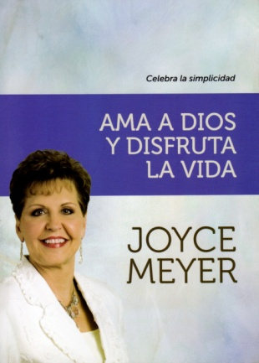
IMAGEN DEL LIBRO

RESEÑA | PARA DISFRUTAR LA VIDA AL MAXIMO MANTENLA SIMPLE

